c6-1
Cím: | A foglalkoztatási és a munkanélküliségi ráta változása 2021 utolsó negyedéve és 2022 utolsó negyedéve között
Title: | Change in the employment rate and in the unemployment rate between Q1 2021 and Q1 2022
Megjegyzés:
Note:
Forrás: | Eurostat
Source: | Eurostat

 | Foglalkoztatási ráta | Munkanélküliségi ráta
 | Empoyment rate | Unemployment rate
BG | 2.7 | -0.7
EE | 2.0 | 0.2
NL | 1.6 | -0.2
MT | 1.4 | -0.1
LV | 1.3 | -0.4
EL | 1.2 | -1.3
FI | 1.1 | -0.1
IT | 1.0 | -1.2
SE | 1 | -0.7
HR | 0.9 | 0.4
DE | 0.8 | -0.3
EU | 0.7 | -0.4
BE | 0.6 | -0.2
DK | 0.6 | 0.3
CY | 0.6 | 0.7
FR | 0.5 | -0.3
HU | 0.5 | 0.2
PL | 0.5 | 0
PT | 0.5 | 0.2
SK | 0.5 | -0.5
RO | 0.4 | -0.1
AT | 0.4 | -0.3
CZ | 0.3 | 0
ES | 0.1 | -0.4
SI | 0.1 | -1
IE | 0.1 | -0.7
LU | -0.1 | 0.3
LT | -0.3 | -0.6

c6-2
Cím: | A foglalkoztatottság változása egységnyi GDP-változás esetén Magyarországon
Title: | Change in employment per unit change in GDP in Hungary
Megjegyzés: | Szezonálisan igazított adatok alapján. Az gazdasági visszaesés első három negyedévében számított érték
Note: | Seasonally adjusted data. Value calculated in the first three quarters of the economic downturn
Forrás: | KSH alapján MNB
Source: | MNB based on HSCO

2008 | 0.22
2020 | 0.16
2022 | -0.25

c6-3
Cím: | A Beveridge-görbe alakulása a V4 országokban
Title: | The Beveridge-curve in the V4 countries
Megjegyzés:
Note:
Forrás: | Eurostat, KSH
Source: | Eurostat, HSCO

 | Csehország | Magyarország | Lengyelország | Románia | Szlovákia | Csehország | Magyarország | Lengyelország | Románia | Szlovákia
 | Czechia | Hungary | Poland | Romania | Slovakia | Czechia | Hungary | Poland | Romania | Slovakia
2010 | 7.3 | 11.2 | 9.7 | 7.0 | 14.4 | 0.8 | 1.0 | 0.6 | 0.6 | 0.8
2011 | 6.7 | 11.0 | 9.7 | 7.2 | 13.6 | 0.9 | 1.1 | 0.6 | 0.6 | 0.8
2012 | 7.0 | 11.0 | 10.1 | 6.8 | 14.0 | 1.0 | 1.0 | 0.4 | 0.6 | 0.8
2013 | 7.0 | 10.2 | 10.3 | 7.1 | 14.2 | 0.9 | 1.2 | 0.4 | 0.7 | 0.8
2014 | 6.1 | 7.7 | 9.0 | 6.8 | 13.2 | 1.3 | 1.4 | 0.5 | 0.9 | 0.9
2015 | 5.1 | 6.8 | 7.5 | 6.8 | 11.5 | 2.2 | 1.5 | 0.6 | 1.1 | 0.9
2016 | 4.0 | 5.1 | 6.2 | 5.9 | 9.7 | 2.9 | 1.9 | 0.8 | 1.3 | 1.0
2017 | 2.9 | 4.2 | 4.9 | 4.9 | 8.1 | 3.9 | 2.2 | 1.0 | 1.2 | 1.1
2018 | 2.2 | 3.7 | 3.9 | 4.2 | 6.5 | 5.6 | 2.7 | 1.2 | 1.2 | 1.2
2019 | 2.0 | 3.4 | 3.3 | 3.9 | 5.8 | 6.3 | 2.5 | 1.1 | 1.1 | 1.1
2020 | 2.6 | 4.3 | 3.2 | 5.0 | 6.7 | 5.5 | 2.0 | 0.7 | 0.8 | 0.8
2021 | 2.8 | 4.1 | 3.4 | 5.6 | 6.8 | 5.1 | 2.3 | 1.1 | 0.9 | 0.9
2022 | 2.2 | 3.6 | 2.9 | 5.6 | 6.1 | 4.8 | 2.7 | 1.1 | 0.9 | 1.0

c6-4
Cím: | A létszám éves változása a feldolgozóiparban vállalati létszámkategóriák szerint
Title: | MNB forecasts for 2022 private employment growth
Megjegyzés: | Annual change in the number of persons employed in manufacturing by size class of enterprise
Note:
Forrás: | KSH
Source: | HCSO

 | Mikro- és kisvállalkozások (5-49 fő) | Közepes vállalkozások (50-249) | Nagyvállalkozások (250-)
 | Micro and small enterprises (5-49 employees) | Medium enterprises (50-249 employees) | Big enterprises (250- employees)
2022-01-31 | 4.4 | 5.9 | 9.2
2022-02-28 | 4.0 | 3.3 | 8.5
2022-03-31 | 3.7 | 3.0 | 8.6
2022-04-30 | 3.7 | 3.1 | 7.5
2022-05-31 | 3.2 | 3.8 | 3.6
2022-06-30 | 2.4 | 1.3 | 3.4
2022-07-31 | 1.4 | 0.5 | 2.7
2022-08-31 | 1.0 | -1.2 | 3.7
2022-09-30 | 1.0 | -0.4 | 5.2
2022-10-31 | -0.2 | -1.0 | 7.8
2022-11-30 | -0.3 | -2.0 | 9.0
2022-12-31 | -0.7 | -1.0 | 7.9
2023-01-31 | -0.5 | -4.1 | 8.5
2023-02-28 | -0.5 | -2.7 | 8.0
2023-03-31 | -1.3 | -0.1 | 5.7

c6-5
Cím: |  | Az alkalmazottak számának változása a kiemelt nemzetgazdasági ágakban 2019 negyedik negyedéve óta
Title: |  | Change in the number of employees in the highlighted sectors since 2019 Q4
Megjegyzés: |  | Szezonálisan igazított adatok, Intézményi Munkaügyi Statisztika alapján
Note: |  | Seasonally adjusted data, based on Institutional Labour Statistics
Forrás: |  | KSH alapján MNB
Source: |  | MNB based on HSCO

 |  | Alkalmazottak számának változása (ezer fő) (jobb tengely) | Alkalmazottak számának változása (százalék)
 |  | Change in the number of employees (thousand persons) (rhs) | Change in the number of employees (%)
Információ | Inromation | 21527.3 | 22.6
Szakmai tevékenység | Professional activities | 14846.8 | 10.8
Építőipar | Construction | 17891.1 | 10.7
Gyógyszergyártás | Manufacture of pharma-ceuticals | 1559.0 | 10.6
Pénzügy | Finance | 4522.0 | 7.8
Adminisztráció | Administration | 10823.0 | 6.6
Turizmus | Tourism | 3643.0 | 4.2
Egyéb feldolgozóipar | Other manufacturing | 11583.6 | 2.6
Kereskedelem | Retail | 504.7 | 0.1
Fémfelodolgozás | Manufacture of metal products | 72.3 | 0.1
Szállítás, raktározás | Transportation | -3815.3 | -1.9
Járműgyártás | Manufacture of transport equipment | -5256.3 | -4.8

c6-6
Cím: | Az egy foglalkoztatottra jutó ledolgozott munkaórák és a termelékenység alakulása
Title: | Hours worked per persons employed and productivity
Megjegyzés:
Note:
Forrás: | KSH, MNB
Source: | HCSO, MNB

 | Egy foglalkoztatottra jutó ledolgozott munkaóra | Termelékenység negyedéves változása(jobb tengely)
 | Hours worked per employee | Quaterly change of productivity (rhs)
2017-01-01 | 39.0 | 1.4
2017-04-01 | 38.1 | 1.0
2017-07-01 | 38.6 | 0.57663219756
2017-10-01 | 37.4 | 1.0668802485
2018-01-01 | 37.4 | 1.2994754045
2018-04-01 | 38.5 | 0.63588433037
2018-07-01 | 37.9 | 1.3175966545
2018-10-01 | 36.8 | 0.96468351469
2019-01-01 | 37.969547177 | 1.2006439444
2019-04-01 | 36.9 | 0.4585761637
2019-07-01 | 37.8 | 1.4615848182
2019-10-01 | 38.9 | 0.52511156542
2020-01-01 | 37.5 | -0.076867719627
2020-04-01 | 34.563466416 | -13.236021576
2020-07-01 | 37.240788555 | 10.549874792
2020-10-01 | 37.450086103 | 1.6411450375
2021-01-01 | 36.806744811 | 1.5450445089
2021-04-01 | 37.605621997 | 1.6880638596
2021-07-01 | 36.819901107 | 0.91565765598
2021-10-01 | 37.24660684 | 1.836503548
2022-01-01 | 37.754546891 | 1.1370366546
2022-04-01 | 37.584845927 | 0.57263566166
2022-07-01 | 37.53458901 | -0.92291061637
2022-10-01 | 37.931712916 | -0.52623972804
2023-01-01 | 37.808336382 | -0.64750804499

c6-7
Cím: |  | A bruttó működési eredmény, az átlagkeresetek, és a fogyasztói árindex éves dinamikája 2023 első negyedévében nemzetgazdasági ágak szerint
Title: |  | Annual dynamics of gross operating profit, average wages and the consumer price index in Q1 2023 by sector
Megjegyzés:
Note:
Forrás: |  | KSH, MNB
Source: |  | HCSO, MNB

 |  | Bruttó működési eredmény | Bruttó átlagkereset | Hozzáadottérték árindexe
 |  | Gross operating profit | Gross average wages | Value added price index
Feldolgozóipar | Manufacturing | 30.4 | 20.8 | 26.6
Ingatlanügyek | Real estate activities | 29.5 | 17.7 | 27.0
Tudományos tevékenység | Scientific activities | 27.6 | 16.4 | 22.7
Teljes nemzetgazdaság | Whole economy | 26.1 | 15.8 | 13.8
Kereskedelem | Retail | 26.1 | 15.4 | 25.4
Szállítás | Trasnportation | 24.0 | 12.2 | 19.3
Építőipar | Construction | 16.2 | 16.6 | 26.0
Információ | Information | 7.9 | 17.7 | 12.2
Pénzügy | Finance | 0.4 | 15.9 | 2.4

c6-8
Cím: | A vezető és régiós jegybankok kamatemelési ciklusa
Title: | Interest rate hike cycle of major and regional central banks
Megjegyzés: | Zárójelben az utolsó meglépett kamatemelés mértéke szerepel azon jegybankok esetén, amelyeknél a kamatemelési ciklus még nem zárult le.
Note: | In brackets is the size of the last interest rate step taken in the case of central banks where the interest rate hike cycle has not been closed yet.
Forrás: | Bloomberg
Source: | Bloomberg

0 | 0
0 | 0
0 | 0
0 | 0
0 | 0
0 | 0
0 | 0
0 | 0
0 | 0
0 | 0
0 | 0
0 | 0
0 | 0
0 | 0
0 | 0
0 | 0
MNB alapkamat: +1240 bp
Román jegybank: +575 bp
EKB: +400 bp (+25bp)
0 | 0
0 | 0
0 | 0
0 | 0
0 | 0
0 | 0
0 | 0
0 | 0
0 | 0
0 | 0
0 | 0
0 | 0
0 | 0
0 | 0
0 | 0
0 | 0
MNB base rate: +1,240 bps
National Bank of Romania: +575 bps
ECB: +400 bps (+25 bps)

c6-9
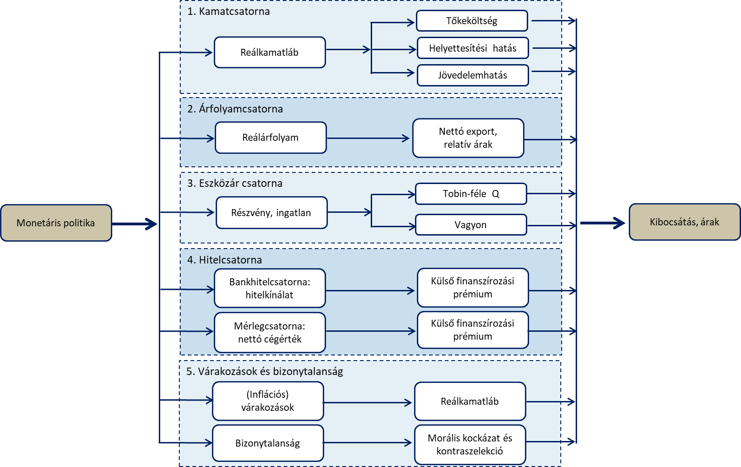
Cím: | A transzmissziós mechanizmus sematikus ábrája
Title: | Schematic diagram of the monetary transmission mechanism
Megjegyzés:
Note:
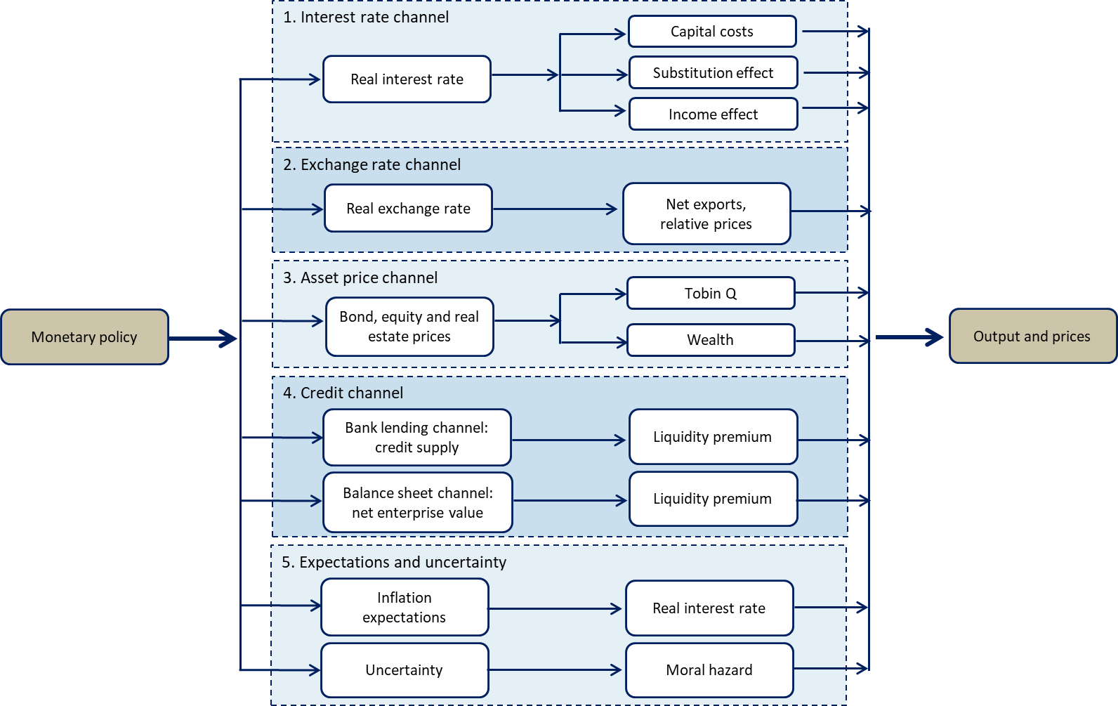
Forrás: | Felcser és szerzőtársai (2015: 42) alapján
Source: | Based on Felcser et al. (2015:42)

c6-10
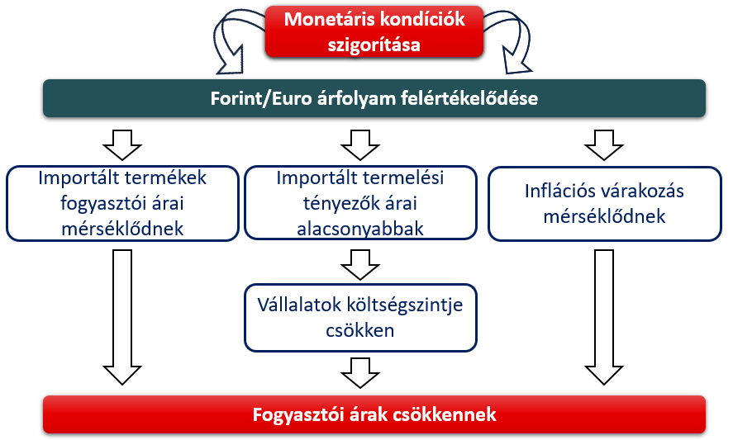
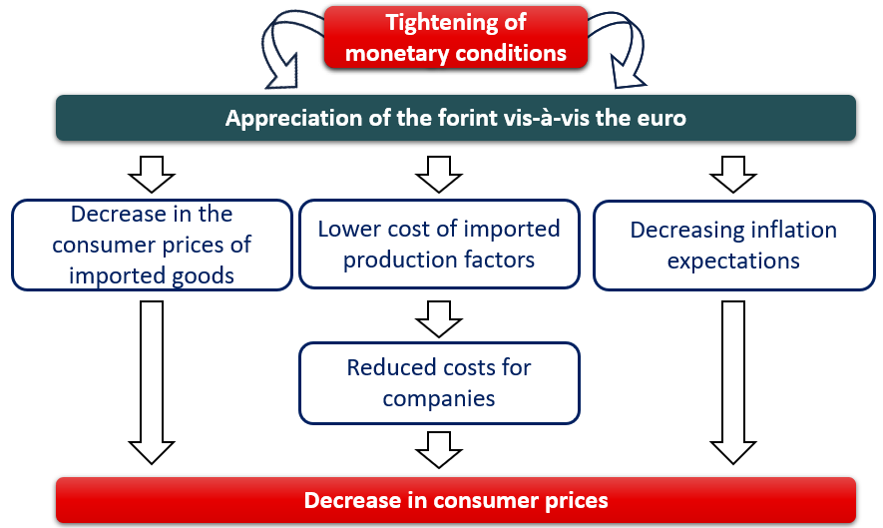
Cím: | Az árfolyamcsatorna részletes hatásmechanizmusa
Title: | Detailed effect mechanism of the exchange rate channel
Megjegyzés:
Note:
Forrás: | MNB
Source: | MNB

c6-11
Cím: | A lakossági inflációs várakozások alakulása
Title: | Households’ inflation expectations
Megjegyzés:
Note:
Forrás: | MNB-számítás az Európai Bizottság adatai alapján, illetve KSH
Source: | MNB calculations based on European Commission data, and HCSO.

 | Tényinfláció | A sáv minimuma | Inflációs várakozások sávja | Inflációs cél | Tolerancia sáv minimuma | Tolerancia sáv maximuma
 | Actual inflation | Minimum of the range | Range of inflation expectations | Inflation target | Lower bound of tolerance band | Upper bound of tolerance band
Jan-08 | 7.1 | 6.6 | 2.3 | 3
Feb-08 | 6.9 | 6.3 | 2.1 | 3
Mar-08 | 6.7 | 6.6 | 2.0 | 3
Apr-08 | 6.6 | 6.8 | 2.0 | 3
May-08 | 7.0 | 8.0 | 2.2 | 3
Jun-08 | 6.7 | 7.1 | 1.9 | 3
Jul-08 | 6.7 | 7.2 | 1.9 | 3
Aug-08 | 6.5 | 7.4 | 2.0 | 3
Sep-08 | 5.7 | 6.7 | 1.8 | 3
Oct-08 | 5.1 | 9.0 | 2.5 | 3
Nov-08 | 4.2 | 7.2 | 2.0 | 3
Dec-08 | 3.5 | 7.2 | 2.1 | 3
Jan-09 | 3.1 | 7.1 | 2.1 | 3
Feb-09 | 3.0 | 6.7 | 2.0 | 3
Mar-09 | 2.9 | 7.1 | 2.2 | 3
Apr-09 | 3.4 | 6.8 | 2.1 | 3
May-09 | 3.8 | 6.1 | 1.9 | 3
Jun-09 | 3.7 | 6.6 | 2.0 | 3
Jul-09 | 5.1 | 7.3 | 2.4 | 3
Aug-09 | 5.0 | 6.1 | 2.0 | 3
Sep-09 | 4.9 | 6.1 | 2.1 | 3
Oct-09 | 4.7 | 5.3 | 1.9 | 3
Nov-09 | 5.2 | 5.4 | 1.9 | 3
Dec-09 | 5.6 | 5.1 | 1.8 | 3
Jan-10 | 6.4 | 6.1 | 2.2 | 3
Feb-10 | 5.7 | 5.3 | 1.9 | 3
Mar-10 | 5.9 | 5.0 | 1.7 | 3
Apr-10 | 5.7 | 4.5 | 1.5 | 3
May-10 | 5.1 | 4.1 | 1.3 | 3
Jun-10 | 5.3 | 3.9 | 1.2 | 3
Jul-10 | 4.0 | 4.4 | 1.4 | 3
Aug-10 | 3.7 | 4.0 | 1.2 | 3
Sep-10 | 3.8 | 4.3 | 1.3 | 3
Oct-10 | 4.2 | 4.0 | 1.3 | 3
Nov-10 | 4.2 | 4.1 | 1.4 | 3
Dec-10 | 4.7 | 4.1 | 1.5 | 3
Jan-11 | 4.0 | 4.6 | 1.8 | 3
Feb-11 | 4.1 | 4.7 | 1.9 | 3
Mar-11 | 4.5 | 6.0 | 2.6 | 3
Apr-11 | 4.7 | 5.7 | 2.6 | 3
May-11 | 3.9 | 5.4 | 2.5 | 3
Jun-11 | 3.5 | 5.1 | 2.5 | 3
Jul-11 | 3.1 | 4.9 | 2.6 | 3
Aug-11 | 3.6 | 4.5 | 2.5 | 3
Sep-11 | 3.6 | 5.2 | 3.1 | 3
Oct-11 | 3.9 | 5.3 | 3.2 | 3
Nov-11 | 4.3 | 5.3 | 3.3 | 3
Dec-11 | 4.1 | 5.9 | 3.7 | 3
Jan-12 | 5.5 | 6.0 | 3.7 | 3
Feb-12 | 5.9 | 5.5 | 3.2 | 3
Mar-12 | 5.5 | 5.5 | 3.1 | 3
Apr-12 | 5.7 | 5.4 | 2.9 | 3
May-12 | 5.3 | 5.8 | 3.0 | 3
Jun-12 | 5.6 | 5.6 | 2.9 | 3
Jul-12 | 5.8 | 5.0 | 2.6 | 3
Aug-12 | 6.0 | 5.5 | 2.9 | 3
Sep-12 | 6.6 | 5.2 | 2.8 | 3
Oct-12 | 6.0 | 6.0 | 3.1 | 3
Nov-12 | 5.2 | 5.7 | 2.9 | 3
Dec-12 | 5.0 | 5.7 | 2.9 | 3
Jan-13 | 3.7 | 5.5 | 2.7 | 3
Feb-13 | 2.8 | 4.9 | 2.4 | 3
Mar-13 | 2.2 | 4.3 | 2.2 | 3
Apr-13 | 1.7 | 4.6 | 2.4 | 3
May-13 | 1.8 | 3.7 | 2.1 | 3
Jun-13 | 1.9 | 4.2 | 2.6 | 3
Jul-13 | 1.8 | 3.4 | 2.2 | 3
Aug-13 | 1.3 | 3.8 | 2.5 | 3
Sep-13 | 1.4 | 3.2 | 2.2 | 3
Oct-13 | 0.9 | 2.7 | 1.9 | 3
Nov-13 | 0.9 | 2.6 | 2.0 | 3
Dec-13 | 0.4 | 2.6 | 2.1 | 3
Jan-14 | 0.0 | 2.3 | 2.0 | 3
Feb-14 | 0.1 | 2.3 | 2.1 | 3
Mar-14 | 0.1 | 2.0 | 1.9 | 3
Apr-14 | -0.1 | 1.9 | 2.0 | 3
May-14 | -0.1 | 1.7 | 1.9 | 3
Jun-14 | -0.3 | 1.4 | 1.6 | 3
Jul-14 | 0.1 | 1.4 | 1.7 | 3
Aug-14 | 0.2 | 1.3 | 1.8 | 3
Sep-14 | -0.5 | 1.4 | 1.9 | 3
Oct-14 | -0.4 | 1.3 | 1.9 | 3
Nov-14 | -0.7 | 1.2 | 2.0 | 3
Dec-14 | -0.9 | 1.4 | 2.4 | 3
Jan-15 | -1.4 | 1.2 | 2.4 | 3
Feb-15 | -1.0 | 1.0 | 2.2 | 3
Mar-15 | -0.6 | 0.8 | 2.0 | 3 | 2 | 4
Apr-15 | -0.3 | 0.8 | 2.2 | 3 | 2 | 4
May-15 | 0.5 | 0.7 | 2.3 | 3 | 2 | 4
Jun-15 | 0.6 | 0.7 | 2.3 | 3 | 2 | 4
Jul-15 | 0.4 | 0.6 | 2.5 | 3 | 2 | 4
Aug-15 | 0.0 | 0.5 | 2.4 | 3 | 2 | 4
Sep-15 | -0.4 | 0.5 | 2.7 | 3 | 2 | 4
Oct-15 | 0.1 | 0.4 | 2.5 | 3 | 2 | 4
Nov-15 | 0.5 | 0.3 | 2.4 | 3 | 2 | 4
Dec-15 | 0.9 | 0.3 | 2.8 | 3 | 2 | 4
Jan-16 | 0.9 | 0.2 | 2.4 | 3 | 2 | 4
Feb-16 | 0.3 | 0.1 | 2.3 | 3 | 2 | 4
Mar-16 | -0.2 | 0.1 | 2.4 | 3 | 2 | 4
Apr-16 | 0.2 | 0.1 | 2.4 | 3 | 2 | 4
May-16 | -0.2 | 0.1 | 1.9 | 3 | 2 | 4
Jun-16 | -0.2 | 0.1 | 2.4 | 3 | 2 | 4
Jul-16 | -0.3 | 0.0 | 2.3 | 3 | 2 | 4
Aug-16 | -0.1 | 0.0 | 2.2 | 3 | 2 | 4
Sep-16 | 0.6 | 0.0 | 2.7 | 3 | 2 | 4
Oct-16 | 1.0 | 0.0 | 2.7 | 3 | 2 | 4
Nov-16 | 1.1 | 0.0 | 2.5 | 3 | 2 | 4
Dec-16 | 1.8 | 0.0 | 3.0 | 3 | 2 | 4
Jan-17 | 2.3 | 0.0 | 2.6 | 3 | 2 | 4
Feb-17 | 2.9 | 0.0 | 2.8 | 3 | 2 | 4
Mar-17 | 2.7 | 0.1 | 2.6 | 3 | 2 | 4
Apr-17 | 2.2 | 0.1 | 2.9 | 3 | 2 | 4
May-17 | 2.1 | 0.1 | 2.8 | 3 | 2 | 4
Jun-17 | 1.9 | 0.2 | 2.7 | 3 | 2 | 4
Jul-17 | 2.1 | 0.2 | 2.8 | 3 | 2 | 4
Aug-17 | 2.6 | 0.2 | 3.4 | 3 | 2 | 4
Sep-17 | 2.5 | 0.2 | 3.0 | 3 | 2 | 4
Oct-17 | 2.2 | 0.2 | 2.8 | 3 | 2 | 4
Nov-17 | 2.5 | 0.3 | 3.0 | 3 | 2 | 4
Dec-17 | 2.1 | 0.3 | 3.0 | 3 | 2 | 4
Jan-18 | 2.1 | 0.2 | 2.6 | 3 | 2 | 4
Feb-18 | 1.9 | 0.3 | 2.5 | 3 | 2 | 4
Mar-18 | 2.0 | 0.3 | 3.1 | 3 | 2 | 4
Apr-18 | 2.3 | 0.3 | 2.5 | 3 | 2 | 4
May-18 | 2.8 | 0.4 | 3.1 | 3 | 2 | 4
Jun-18 | 3.1 | 0.4 | 3.1 | 3 | 2 | 4
Jul-18 | 3.4 | 0.5 | 3.5 | 3 | 2 | 4
Aug-18 | 3.4 | 0.5 | 3.8 | 3 | 2 | 4
Sep-18 | 3.6 | 0.5 | 3.6 | 3 | 2 | 4
Oct-18 | 3.8 | 0.6 | 3.7 | 3 | 2 | 4
Nov-18 | 3.1 | 0.6 | 3.4 | 3 | 2 | 4
Dec-18 | 2.7 | 0.7 | 3.8 | 3 | 2 | 4
Jan-19 | 2.7 | 0.7 | 3.8 | 3 | 2 | 4
Feb-19 | 3.1 | 0.8 | 4.2 | 3 | 2 | 4
Mar-19 | 3.7 | 0.8 | 4.1 | 3 | 2 | 4
Apr-19 | 3.9 | 0.8 | 3.6 | 3 | 2 | 4
May-19 | 3.9 | 0.9 | 3.8 | 3 | 2 | 4
Jun-19 | 3.4 | 0.9 | 4.0 | 3 | 2 | 4
Jul-19 | 3.3 | 1.0 | 4.1 | 3 | 2 | 4
Aug-19 | 3.1 | 1.0 | 3.9 | 3 | 2 | 4
Sep-19 | 2.8 | 1.1 | 4.1 | 3 | 2 | 4
Oct-19 | 2.9 | 1.1 | 3.9 | 3 | 2 | 4
Nov-19 | 3.4 | 1.1 | 3.7 | 3 | 2 | 4
Dec-19 | 4.0 | 1.3 | 4.0 | 3 | 2 | 4
Jan-20 | 4.7 | 1.3 | 3.8 | 3 | 2 | 4
Feb-20 | 4.4 | 1.6 | 4.4 | 3 | 2 | 4
Mar-20 | 3.9 | 1.6 | 4.1 | 3 | 2 | 4
Apr-20 | 2.4 | 2.7 | 6.6 | 3 | 2 | 4
May-20 | 2.2 | 1.9 | 4.4 | 3 | 2 | 4
Jun-20 | 2.9 | 2.0 | 4.6 | 3 | 2 | 4
Jul-20 | 3.8 | 2.1 | 4.7 | 3 | 2 | 4
Aug-20 | 3.9 | 2.1 | 4.5 | 3 | 2 | 4
Sep-20 | 3.4 | 1.7 | 3.6 | 3 | 2 | 4
Oct-20 | 3.0 | 2.0 | 4.1 | 3 | 2 | 4
Nov-20 | 2.7 | 2.0 | 3.9 | 3 | 2 | 4
 | A sáv minimuma | Inflációs várakozások sávja | Inflációs cél | Tényinfláció | Tolerancia sáv minimuma | Tolerancia sáv maximuma
Jan-08 | 6.6 | 2.3 | 3 | 7.1
Feb-08 | 6.3 | 2.1 | 3 | 6.9
Mar-08 | 6.6 | 2.0 | 3 | 6.7
Apr-08 | 6.8 | 2.0 | 3 | 6.6
May-08 | 8.0 | 2.2 | 3 | 7.0
Jun-08 | 7.1 | 1.9 | 3 | 6.7
Jul-08 | 7.2 | 1.9 | 3 | 6.7
Aug-08 | 7.4 | 2.0 | 3 | 6.5
Sep-08 | 6.7 | 1.8 | 3 | 5.7
Oct-08 | 9.0 | 2.5 | 3 | 5.1
Nov-08 | 7.2 | 2.0 | 3 | 4.2
Dec-08 | 7.2 | 2.1 | 3 | 3.5
Jan-09 | 7.1 | 2.1 | 3 | 3.1
Feb-09 | 6.7 | 2.0 | 3 | 3.0
Mar-09 | 7.1 | 2.2 | 3 | 2.9
Apr-09 | 6.8 | 2.1 | 3 | 3.4
May-09 | 6.1 | 1.9 | 3 | 3.8
Jun-09 | 6.6 | 2.0 | 3 | 3.7
Jul-09 | 7.3 | 2.4 | 3 | 5.1
Aug-09 | 6.1 | 2.0 | 3 | 5.0
Sep-09 | 6.1 | 2.1 | 3 | 4.9
Oct-09 | 5.3 | 1.9 | 3 | 4.7
Nov-09 | 5.4 | 1.9 | 3 | 5.2
Dec-09 | 5.1 | 1.8 | 3 | 5.6
Jan-10 | 6.1 | 2.2 | 3 | 6.4
Feb-10 | 5.3 | 1.9 | 3 | 5.7
Mar-10 | 5.0 | 1.7 | 3 | 5.9
Apr-10 | 4.5 | 1.5 | 3 | 5.7
May-10 | 4.1 | 1.3 | 3 | 5.1
Jun-10 | 3.9 | 1.2 | 3 | 5.3
Jul-10 | 4.4 | 1.4 | 3 | 4.0
Aug-10 | 4.0 | 1.2 | 3 | 3.7
Sep-10 | 4.3 | 1.3 | 3 | 3.8
Oct-10 | 4.0 | 1.3 | 3 | 4.2
Nov-10 | 4.1 | 1.4 | 3 | 4.2
Dec-10 | 4.1 | 1.5 | 3 | 4.7
Jan-11 | 4.6 | 1.8 | 3 | 4.0
Feb-11 | 4.7 | 1.9 | 3 | 4.1
Mar-11 | 6.0 | 2.6 | 3 | 4.5
Apr-11 | 5.7 | 2.6 | 3 | 4.7
May-11 | 5.4 | 2.5 | 3 | 3.9
Jun-11 | 5.1 | 2.5 | 3 | 3.5
Jul-11 | 4.9 | 2.6 | 3 | 3.1
Aug-11 | 4.5 | 2.5 | 3 | 3.6
Sep-11 | 5.2 | 3.1 | 3 | 3.6
Oct-11 | 5.3 | 3.2 | 3 | 3.9
Nov-11 | 5.3 | 3.3 | 3 | 4.3
Dec-11 | 5.9 | 3.7 | 3 | 4.1
Jan-12 | 6.0 | 3.7 | 3 | 5.5
Feb-12 | 5.5 | 3.2 | 3 | 5.9
...
Dec-20 | 2.7 | 1.9 | 3.6 | 3 | 2 | 4
 | Minimum of the range | Range of inflation expectations | Inflation target | Actual inflation | Lower bound of tolerance band | Upper bound of tolerance band
Jan-08 | 6.6 | 2.3 | 3 | 7.1
Feb-08 | 6.3 | 2.1 | 3 | 6.9
Mar-08 | 6.6 | 2.0 | 3 | 6.7
Apr-08 | 6.8 | 2.0 | 3 | 6.6
May-08 | 8.0 | 2.2 | 3 | 7.0
Jun-08 | 7.1 | 1.9 | 3 | 6.7
Jul-08 | 7.2 | 1.9 | 3 | 6.7
Aug-08 | 7.4 | 2.0 | 3 | 6.5
Sep-08 | 6.7 | 1.8 | 3 | 5.7
Oct-08 | 9.0 | 2.5 | 3 | 5.1
Nov-08 | 7.2 | 2.0 | 3 | 4.2
Dec-08 | 7.2 | 2.1 | 3 | 3.5
Jan-09 | 7.1 | 2.1 | 3 | 3.1
Feb-09 | 6.7 | 2.0 | 3 | 3.0
Mar-09 | 7.1 | 2.2 | 3 | 2.9
Apr-09 | 6.8 | 2.1 | 3 | 3.4
May-09 | 6.1 | 1.9 | 3 | 3.8
Jun-09 | 6.6 | 2.0 | 3 | 3.7
Jul-09 | 7.3 | 2.4 | 3 | 5.1
Aug-09 | 6.1 | 2.0 | 3 | 5.0
Sep-09 | 6.1 | 2.1 | 3 | 4.9
Oct-09 | 5.3 | 1.9 | 3 | 4.7
Nov-09 | 5.4 | 1.9 | 3 | 5.2
Dec-09 | 5.1 | 1.8 | 3 | 5.6
Jan-10 | 6.1 | 2.2 | 3 | 6.4
Feb-10 | 5.3 | 1.9 | 3 | 5.7
Mar-10 | 5.0 | 1.7 | 3 | 5.9
Apr-10 | 4.5 | 1.5 | 3 | 5.7
May-10 | 4.1 | 1.3 | 3 | 5.1
Jun-10 | 3.9 | 1.2 | 3 | 5.3
Jul-10 | 4.4 | 1.4 | 3 | 4.0
Aug-10 | 4.0 | 1.2 | 3 | 3.7
Sep-10 | 4.3 | 1.3 | 3 | 3.8
Oct-10 | 4.0 | 1.3 | 3 | 4.2
Nov-10 | 4.1 | 1.4 | 3 | 4.2
Dec-10 | 4.1 | 1.5 | 3 | 4.7
Jan-11 | 4.6 | 1.8 | 3 | 4.0
Feb-11 | 4.7 | 1.9 | 3 | 4.1
Mar-11 | 6.0 | 2.6 | 3 | 4.5
Apr-11 | 5.7 | 2.6 | 3 | 4.7
May-11 | 5.4 | 2.5 | 3 | 3.9
Jun-11 | 5.1 | 2.5 | 3 | 3.5
Jul-11 | 4.9 | 2.6 | 3 | 3.1
Aug-11 | 4.5 | 2.5 | 3 | 3.6
Sep-11 | 5.2 | 3.1 | 3 | 3.6
Oct-11 | 5.3 | 3.2 | 3 | 3.9
Nov-11 | 5.3 | 3.3 | 3 | 4.3
Dec-11 | 5.9 | 3.7 | 3 | 4.1
Jan-12 | 6.0 | 3.7 | 3 | 5.5
Feb-12 | 5.5 | 3.2 | 3 | 5.9
...
Jan-21 | 2.7 | 2.4 | 4.5 | 3 | 2 | 4
Feb-21 | 3.1 | 2.3 | 4.3 | 3 | 2 | 4
Mar-21 | 3.7 | 2.2 | 3.8 | 3 | 2 | 4
Apr-21 | 5.1 | 2.5 | 4.2 | 3 | 2 | 4
May-21 | 5.1 | 3.1 | 5.1 | 3 | 2 | 4
Jun-21 | 5.3 | 3.2 | 4.8 | 3 | 2 | 4
Jul-21 | 4.6 | 3.4 | 5.0 | 3 | 2 | 4
Aug-21 | 4.9 | 3.4 | 4.7 | 3 | 2 | 4
Sep-21 | 5.5 | 3.5 | 4.6 | 3 | 2 | 4
Oct-21 | 6.5 | 3.6 | 4.5 | 3 | 2 | 4
Nov-21 | 7.4 | 4.3 | 5.1 | 3 | 2 | 4
Dec-21 | 7.4 | 4.2 | 4.7 | 3 | 2 | 4
Jan-22 | 7.9 | 4.5 | 4.8 | 3 | 2 | 4
Feb-22 | 8.3 | 4.3 | 4.3 | 3 | 2 | 4
Mar-22 | 8.5 | 5.1 | 4.9 | 3 | 2 | 4
Apr-22 | 9.5 | 5.8 | 5.3 | 3 | 2 | 4
May-22 | 10.7 | 6.0 | 5.0 | 3 | 2 | 4
Jun-22 | 11.7 | 7.4 | 5.7 | 3 | 2 | 4
Jul-22 | 13.7 | 7.5 | 5.3 | 3 | 2 | 4
Aug-22 | 15.6 | 9.6 | 6.1 | 3 | 2 | 4
Sep-22 | 20.1 | 9.9 | 5.4 | 3 | 2 | 4
Oct-22 | 21.1 | 10.6 | 4.8 | 3 | 2 | 4
Nov-22 | 22.5 | 10.6 | 3.9 | 3 | 2 | 4
Dec-22 | 24.5 | 10.6 | 3.2 | 3 | 2 | 4
Jan-23 | 25.7 | 11.3 | 3.5 | 3 | 2 | 4
Feb-23 | 25.4 | 10.9 | 3.5 | 3 | 2 | 4
Mar-23 | 25.2 | 9.5 | 3.2 | 3 | 2 | 4
Apr-23 | 24.0 | 8.3 | 2.9 | 3 | 2 | 4
May-23 | 21.5 | 9.5 | 4.1 | 3 | 2 | 4

